Choix de la langue
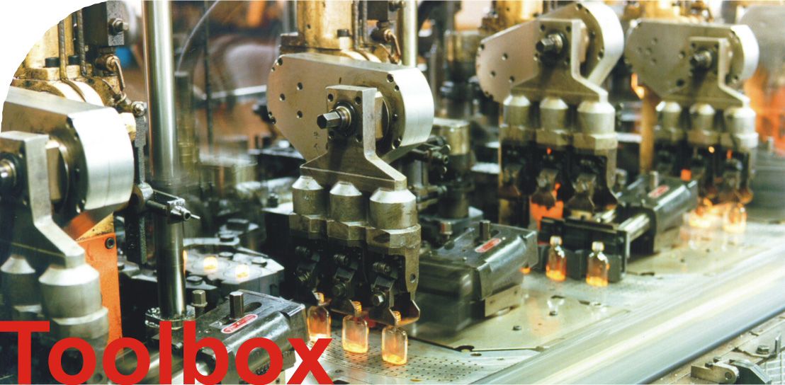

v2.2

Prix de l'énergie
Economie d'énergie et rentabilité
 | Economie maximale possible | Economie réalisable sous les conditions actuelles | Temps d'amortissement pour un échangeur sécurisé [année] (15/70°C) | Temps d'amortissement pour un échangeur sécurisé [année] (45/70°C) | Temps d'amortissement pour un échangeur standard [année] (15/70°C) | Temps d'amortissement pour un échangeur standard [année] (45/70°C)
- 15% | 0 | 0 | #N/A | #N/A | #N/A | #N/A
- 5% | 0 | 0 | #N/A | #N/A | #N/A | #N/A
Cas de base | 0 | 0 | #N/A | #N/A | #N/A | #N/A
+ 5% | 0 | 0 | #N/A | #N/A | #N/A | #N/A
+ 15% | 0 | 0 | #N/A | #N/A | #N/A | #N/A

Heures de service
Economie d'énergie et rentabilité
 | Economie maximale possible | Economie réalisable sous les conditions actuelles | Temps d'amortissement pour un échangeur sécurisé [année] (15/70°C) | Temps d'amortissement pour un échangeur sécurisé [année] (45/70°C) | Temps d'amortissement pour un échangeur standard [année] (15/70°C) | Temps d'amortissement pour un échangeur standard [année] (45/70°C)
1000 | 0 | 0 | #N/A | #N/A | #N/A | #N/A
2000 | 0 | 0 | #N/A | #N/A | #N/A | #N/A
3000 | 0 | 0 | #N/A | #N/A | #N/A | #N/A
4000 | 0 | 0 | #N/A | #N/A | #N/A | #N/A
5000 | 0 | 0 | #N/A | #N/A | #N/A | #N/A
6000 | 0 | 0 | #N/A | #N/A | #N/A | #N/A
7000 | 0 | 0 | #N/A | #N/A | #N/A | #N/A
8000 | 0 | 0 | #N/A | #N/A | #N/A | #N/A

